Hoja1
2023-08-25 14:36:23

LA PAZ 28 - HAEDO 4460-2005
BUENOS AIRES luquearti@gmail.com
____________________________________________________________________________________
"CIERRAPUERTAS”
“Hº CHAROLADO”
“Tipo TRIUNFO c/rodillo”
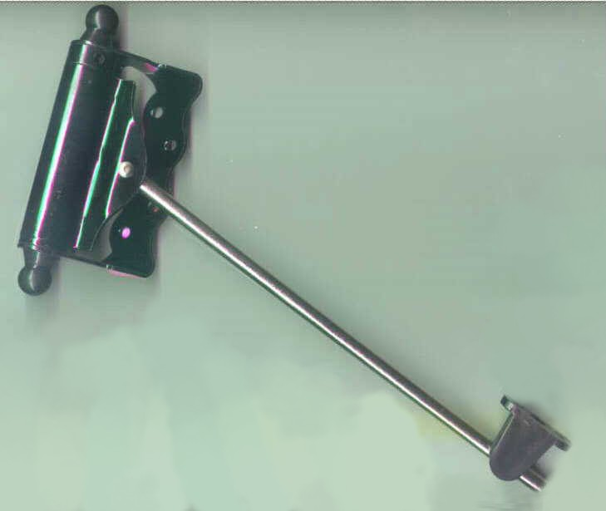

COD. | DESCRIPCION | PRECIO
C-1050 | Cierrapuertas HºCharolado t/TRIUNFO c/Rodillo | 2771.665

CAJA X 10 UNIDADES

